Sheet2
3D 맵 투어 이 통합 문서에 이용 가능한 3D 맵 투어가 있습니다. 투어를 편집하거나 재생하려면 3D 맵을 여세요.
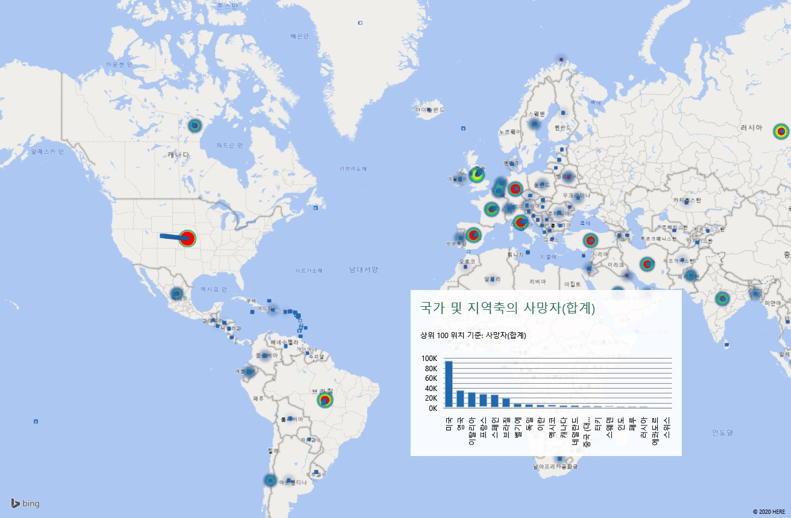
국가 및 지역 | 확진자 | 사망자 | 완치자
미국 | 1608084 | 95087 | 308195
러시아 | 317554 | 3099 | 92681
브라질 | 310087 | 20047 | 125960
영국 | 250908 | 36042 | 0
스페인 | 233037 | 27940 | 150376
이탈리아 | 228006 | 32486 | 134560
독일 | 179021 | 8309 | 157941
터키 | 153548 | 4249 | 114990
프랑스 | 144163 | 28215 | 63858
이란 | 129341 | 7249 | 100564
인도 | 112359 | 3435 | 45300
페루 | 108769 | 3148 | 43587
중국 (대륙) | 82971 | 4634 | 78255
캐나다 | 81324 | 6152 | 41715
사우디아라비아 | 65077 | 351 | 36040
멕시코 | 59567 | 6510 | 40657
칠레 | 57581 | 589 | 23992
벨기에 | 56235 | 9186 | 14988
파키스탄 | 48091 | 1017 | 14155
네덜란드 | 44700 | 5775 | 0
카타르 | 38651 | 17 | 7288
에콰도르 | 35306 | 2939 | 3557
벨라루스 | 33371 | 185 | 12057
스웨덴 | 32172 | 3871 | 4971
스위스 | 30694 | 1638 | 27900
포르투갈 | 29912 | 1277 | 6452
싱가포르 | 29812 | 23 | 12117
방글라데시 | 28511 | 408 | 5602
아랍에미리트 | 26898 | 237 | 12755
아일랜드 | 24391 | 1583 | 21060
인도네시아 | 20162 | 1278 | 4838
폴란드 | 20143 | 972 | 8452
우크라이나 | 19706 | 579 | 6227
남아프리카 공화국 | 19137 | 369 | 8950
쿠웨이트 | 18609 | 129 | 5205
콜롬비아 | 18330 | 652 | 4431
루마니아 | 17585 | 1156 | 10581
이스라엘 | 16670 | 279 | 13617
일본 | 16433 | 784 | 12286
오스트리아 | 16353 | 633 | 14951
이집트 | 15003 | 696 | 4217
도미니카 공화국 | 13657 | 448 | 7366
필리핀 | 13434 | 846 | 3000
덴마크 | 11182 | 561 | 9643
대한민국 | 11142 | 264 | 10162
세르비아 | 10919 | 237 | 5370
파나마 | 10116 | 291 | 6245
아르헨티나 | 9918 | 416 | 3019
체코 | 8743 | 306 | 5922
아프가니스탄 | 8676 | 193 | 938
노르웨이 | 8301 | 234 | 7999
바레인 | 8174 | 12 | 3873
알제리 | 7728 | 575 | 4062
카자흐스탄 | 7234 | 35 | 3843
모로코 | 7211 | 196 | 4280
오스트레일리아 | 7079 | 100 | 6444
말레이시아 | 7059 | 114 | 5796
나이지리아 | 7016 | 211 | 1907
몰도바 | 6704 | 233 | 3389
핀란드 | 6493 | 306 | 4800
오만 | 6370 | 30 | 1821
가나 | 6269 | 31 | 1898
아르메니아 | 5606 | 70 | 2581
볼리비아 | 4919 | 199 | 533
카메룬 | 4288 | 156 | 1808
룩셈부르크 | 3980 | 109 | 3741
이라크 | 3877 | 140 | 2483
아제르바이잔 | 3749 | 44 | 2340
헝가리 | 3641 | 473 | 1509
수단 | 3138 | 121 | 309
온두라스 | 3100 | 151 | 355
기니 | 3067 | 18 | 1575
태국 | 3037 | 56 | 2897
우즈베키스탄 | 2967 | 13 | 2407
푸에르토리코 | 2913 | 126 | 850
그리스 | 2853 | 168 | 1374
세네갈 | 2812 | 32 | 1251
보스니아 헤르체고비나 | 2350 | 140 | 1596
타지키스탄 | 2350 | 44 | 470
불가리아 | 2331 | 120 | 727
코트디부아르 | 2301 | 29 | 1100
과테말라 | 2265 | 45 | 159
크로아티아 | 2237 | 97 | 1978
지부티 | 2047 | 10 | 1055
쿠바 | 1908 | 80 | 1603
북마케도니아 | 1898 | 111 | 1378
콩고 민주 공화국 | 1834 | 61 | 302
아이슬란드 | 1803 | 10 | 1790
에스토니아 | 1800 | 64 | 963
엘살바도르 | 1640 | 33 | 544
소말리아 | 1594 | 61 | 204
리투아니아 | 1593 | 61 | 1049
가봉 | 1567 | 12 | 365
슬로바키아 | 1502 | 28 | 1245
슬로베니아 | 1468 | 106 | 1340
키르기스스탄 | 1313 | 14 | 929
몰디브 | 1216 | 4 | 91
뉴질랜드 | 1154 | 21 | 1455
케냐 | 1109 | 50 | 375
기니비사우 | 1109 | 6 | 42
USS 시어도어 루스벨트 | 1102 | 1 | 53
샤를 드 골 | 1081 | 0 | 0
홍콩 | 1064 | 4 | 1029
스리랑카 | 1048 | 9 | 604
튀니지 | 1045 | 47 | 862
라트비아 | 1025 | 22 | 694
레바논 | 1024 | 26 | 663
코소보 | 1003 | 29 | 772
알바니아 | 969 | 31 | 771
말리 | 947 | 60 | 558
니제르 | 924 | 60 | 753
키프로스 | 923 | 17 | 561
적도 기니 | 903 | 10 | 22
코스타리카 | 903 | 10 | 592
베네수엘라 | 882 | 10 | 262
잠비아 | 866 | 7 | 302
파라과이 | 836 | 11 | 256
부르키나파소 | 812 | 52 | 669
안도라 | 762 | 51 | 646
우루과이 | 749 | 20 | 594
조지아 | 721 | 12 | 485
다이아몬드 프린세스 | 712 | 14 | 653
요르단 | 684 | 9 | 457
아이티 | 663 | 22 | 21
산마리노 | 658 | 41 | 235
몰타 | 599 | 6 | 468
차드 | 588 | 58 | 186
시에라리온 | 585 | 35 | 205
자메이카 | 520 | 9 | 127
탄자니아 | 509 | 21 | 183
남수단 | 481 | 4 | 4
콩고 공화국 | 469 | 16 | 137
네팔 | 457 | 3 | 49
타이완 | 441 | 7 | 407
중앙아프리카 공화국 | 436 | 0 | 18
팔레스타인 | 423 | 2 | 346
마다가스카르 | 405 | 2 | 131
에티오피아 | 399 | 5 | 123
루간스크 인민공화국 | 356 | 4 | 126
카보베르데 | 356 | 3 | 85
토고 | 354 | 12 | 118
맨섬 | 336 | 24 | 303
모리셔스 | 332 | 10 | 322
몬테네그로 | 324 | 9 | 314
베트남 | 324 | 0 | 264
르완다 | 320 | 0 | 217
저지섬 | 306 | 29 | 272
도네츠크 인민공화국 | 305 | 9 | 73
니카라과 | 279 | 17 | 199
건지섬 | 252 | 13 | 236
상투메 프린시페 | 251 | 8 | 4
라이베리아 | 240 | 23 | 131
에스와티니 | 220 | 2 | 112
미얀마 | 199 | 6 | 108
예멘 | 193 | 33 | 5
페로 제도 | 187 | 0 | 187
모리타니 | 173 | 4 | 6
괌 | 165 | 5 | 128
모잠비크 | 162 | 0 | 48
지브롤터 | 151 | 0 | 146
코스타 아틀란티카 | 148 | 0 | 0
우간다 | 145 | 0 | 65
브루나이 | 141 | 1 | 136
몽골 | 140 | 0 | 24
베냉 | 135 | 3 | 61
소말릴란드 | 129 | 10 | 8
그레그 모티머 | 128 | 0 | 0
가이아나 | 125 | 10 | 47
버뮤다 | 125 | 9 | 78
캄보디아 | 123 | 0 | 122
케이멘 제도 | 121 | 1 | 55
트리니다드 토바고 | 116 | 8 | 107
북키프로스 | 108 | 4 | 104
아루바 | 101 | 3 | 95
바하마 | 97 | 11 | 44
모나코 | 97 | 4 | 87
바베이도스 | 90 | 7 | 68
리히텐슈타인 | 82 | 1 | 55
신트마르턴 | 77 | 15 | 54
말라위 | 72 | 3 | 27
리비아 | 71 | 3 | 35
버진 아일랜드 | 69 | 6 | 61
앙골라 | 60 | 3 | 18
프랑스령 폴리네시아 | 60 | 0 | 59
시리아 | 58 | 3 | 36
짐바브웨 | 51 | 4 | 18
마카오 | 45 | 0 | 44
부룬디 | 42 | 1 | 20
에리트레아 | 39 | 0 | 38
코모로 | 34 | 1 | 8
남오세티야 | 34 | 0 | 0
보츠와나 | 29 | 1 | 19
아르차흐 공화국 | 29 | 0 | 8
압하지야 | 25 | 1 | 3
앤티가 바부다 | 24 | 3 | 11
감비아 | 24 | 1 | 13
동티모르 | 24 | 0 | 21
그레나다 | 22 | 0 | 14
북마리아나 제도 | 21 | 2 | 12
부탄 | 21 | 0 | 6
라오스 | 19 | 0 | 14
벨리즈 | 18 | 2 | 16
나미비아 | 18 | 0 | 14
피지 | 18 | 0 | 15
누벨칼레도니 | 18 | 0 | 18
세인트루시아 | 18 | 0 | 18
세인트빈센트 그레나딘 | 17 | 0 | 14
퀴라소 | 16 | 1 | 14
도미니카 연방 | 16 | 0 | 16
세인트키츠 네비스 | 15 | 0 | 15
MS 잔담 및 로테르담 | 13 | 4 | 0
포클랜드 제도 | 13 | 0 | 13
코럴 프린세스 | 12 | 2 | 0
터크스 케이커스 제도 | 12 | 1 | 10
바티칸 시국 | 12 | 0 | 2
수리남 | 11 | 1 | 9
몬트세랫 | 11 | 1 | 10
세이셸 | 11 | 0 | 7
그린란드 | 11 | 0 | 11
영국령 버진아일랜드 | 8 | 1 | 6
파푸아뉴기니 | 8 | 0 | 8
HNLMS 돌페인 | 8 | 0 | 0
앵귈라 | 3 | 0 | 3
보네르섬 | 2 | 0 | 2
사바섬 | 2 | 0 | 2
신트외스타티위스섬 | 2 | 0 | 2
레소토 | 1 | 0 | 0
생피에르 미클롱 | 1 | 0 | 1

